印刷設定記録
名古屋中央 X4530C用
2023/06/27時点 Excel側で印刷範囲がずれた為修正
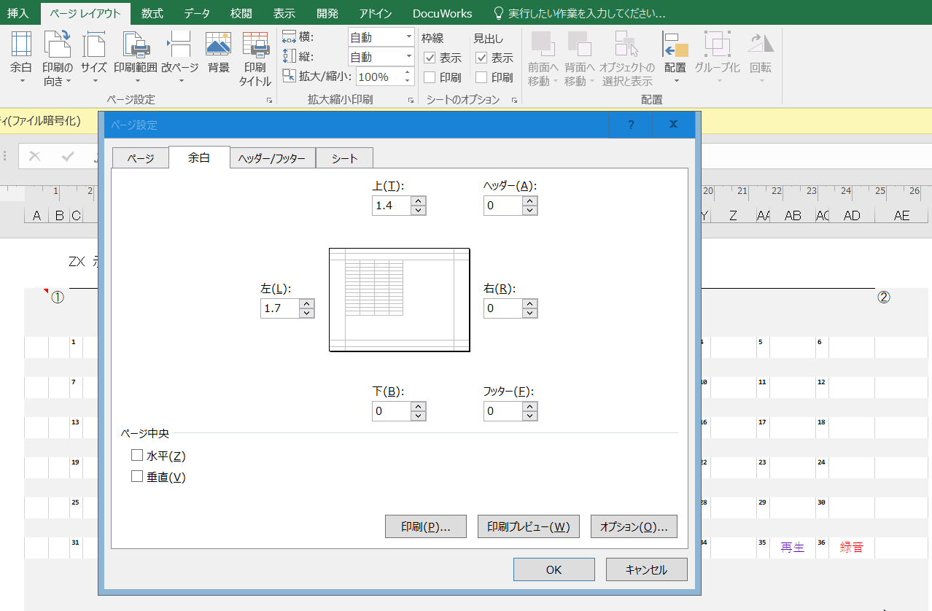

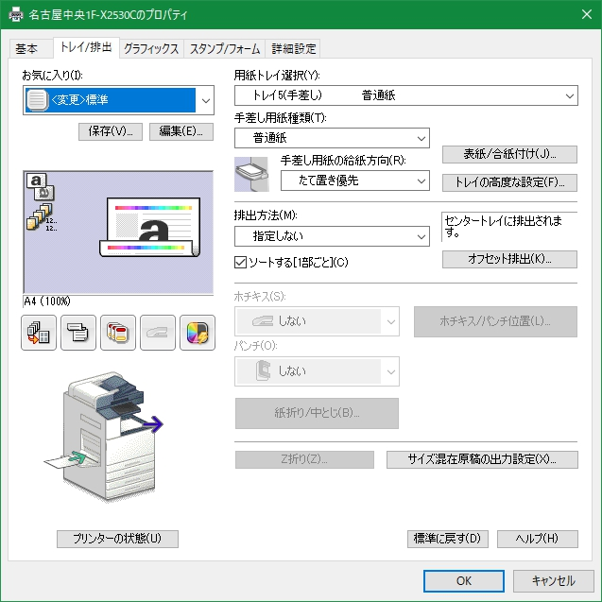
名古屋中央 X4530C用
2022/07/11時点
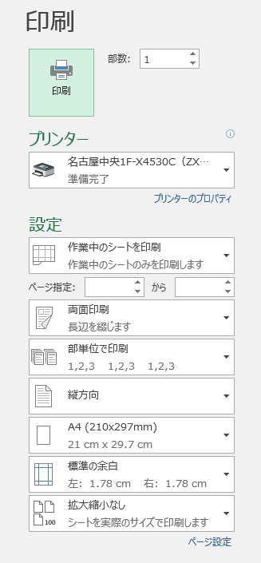
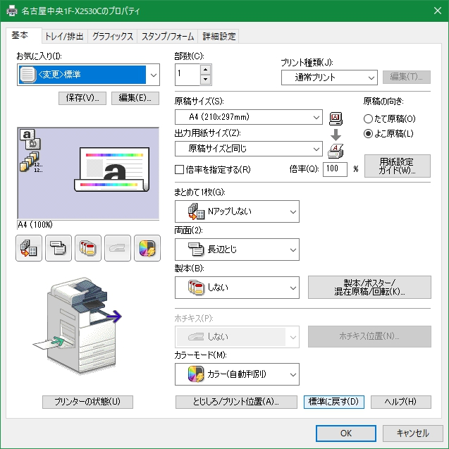
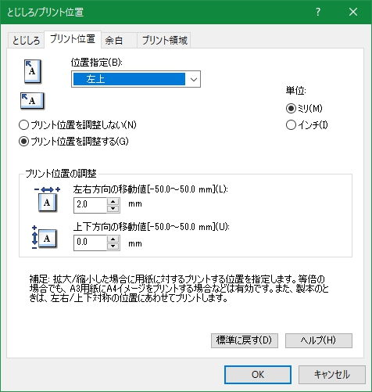

 | ※手差し用紙種類は「普通紙」を選ぶ
 | 「穴あき用紙」の方が良いように思えるが、ほぼ確実に紙詰まりを起こすようになる
 | ※印刷は下面なので切り欠けは右下に来るように置く

